护国寺中医院
护国寺中医医院骨科病房家具参数及图片
序号 | 名称 | 材质 | 数量 | 图片
1 | 办公桌 | 尺寸：1400*600*800 基材：桌面采用优质E1级人造板，优质防火板双饰面，后成型，厚25mm，优质环保材料封边。表面处理：金属部件经脱脂、去油、陶瓷纳米镀膜、除锈，优质粉末静电喷塑处理，木纹转印棕红色。钢板厚0.8mm. 封边：采用2mm优质PVC封边条，封边均匀一致，隐蔽部位封闭处理。 五金件：铰链、连接件等采用优质五金件，桌子底部配 优质尼龙脚垫。 结构：桌面下设三个抽屉、左侧柜门内设可调搁板，右设主机箱。 | 1 | 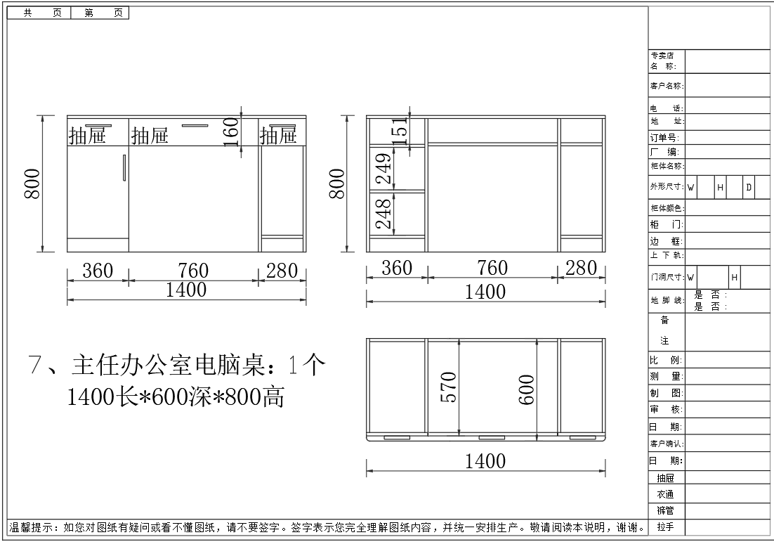
2 | 两门更衣柜加顶柜 | 尺寸：900*500*2700 基材：选用E1级环保三聚氰胺饰面人造板。侧板及顶板25mm厚，承重力强，稳定性好。柚木色。 封边：封边采用与板件颜色、纹理配套的2mm厚PVC封边条四封边，所有板件双贴面，封四边（隐蔽部位均封闭处理）。 五金件：选用五金配件，锁具。柜子底部配优质尼龙脚垫。 结构：上下部均为对开板门，顶柜设一块层板，衣柜内有两块固定层板,配挂衣杆。门内装半身镜。 | 1
3 | 文件柜加顶柜 | 尺寸：900*500*2700 材质：选用E1级环保三聚氰胺饰面人造板。侧板及顶板面厚度为25mm，承重力强，稳定性好。柚木色。 工艺：所有外部封边采用与板件颜色、纹理配套的2mm厚PVC封边条四封边。所有板件双贴面，封四边（隐蔽部位均封闭处理）。 五金件：选用优质五金配件，锁具。柜子底部配优质尼龙脚垫。 结构：上下部均为对开板门，顶柜设一块层板，文件柜门内设三块可调层板（每10cm可调），下部对开板门，门内不设可调层板。。 | 1
4 | 骨科办公桌 （医生办公室） | 尺寸：1200*600*800 基材：桌面采用优质E1级人造板，优质防火板双饰面，后成型，厚25，优质环保材料封边。优质钢制桌架，表面处理：金属部件经脱脂、去油、陶瓷纳米镀膜、除锈，优质粉末静电喷塑处理。木纹转印棕红色。钢材厚0.8mm。 封边：采用2mm厚优质PVC封边条，封边均匀一致，隐蔽部位封闭处理。 五金件：铰链、连接件等采用优质五金件，柜子底部配优质尼龙脚垫。 结构：桌面下设三个抽屉、左侧柜门内可调搁板，右侧主机箱。 工艺：人造板件均双贴面、封四边（包括隐蔽部位），走线孔、槽内缘一律封边处理。 | 9 | 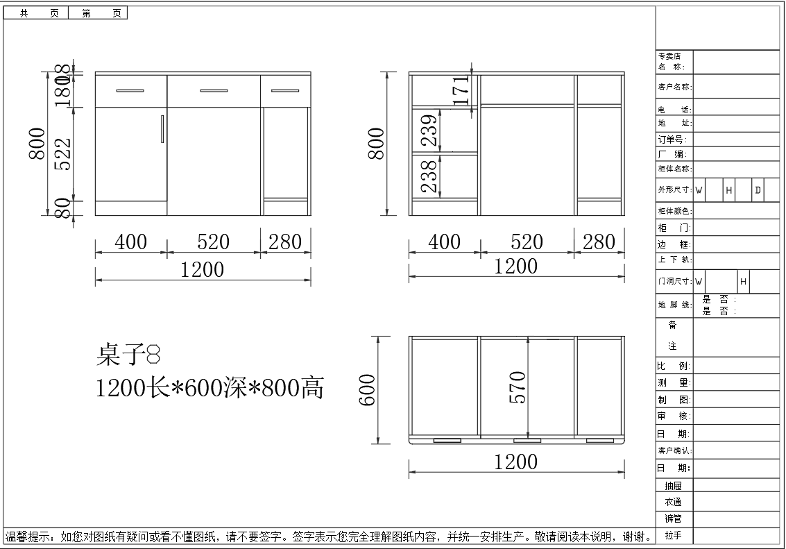
5 | 骨科定制吊柜 (医生办公室） | 规格：800*500*900 基材：优质一级冷轧钢板，钢板厚度0.8mm。 结构：对开钢板门，门内设可调搁板。固定在墙上。 工艺：搁板长边三折弯处理，设加强筋板。门内设加强筋板。木纹转印棕红色。 五金件：优质锁具，冰箱合页及扣手。 表面处理：金属部件经脱脂、去油、陶瓷纳米镀膜、除锈，优质粉末静电喷塑处理。 | 7 | 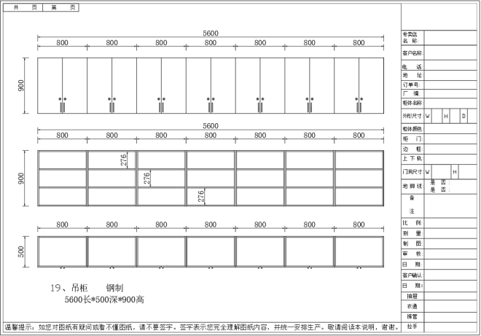
6 | 办公椅 | 规格：常规、高背、带可升降扶手 覆面材料：椅座、背采用优质尼龙网布覆面。内衬优质环保高回弹PU泡棉。 座、背衬板：采用E1级优质环保弯曲木胶合板，厚度12mm。 气压棒：优质气压棒，行程80，最低座面高420mm。 机构：座背连体前置式倾仰机构，具备倾仰、三段锁定功能。 五星脚：优质五星脚。 脚轮：优质尼龙纤维合成脚轮，耐磨，静音。 扶手：优质木塑材料内衬钢管。 | 25 | 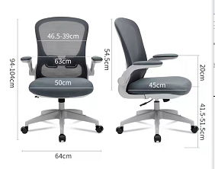 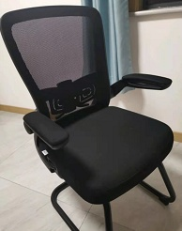
7 | 骨科护士站工桌位 | 规格：4000*2000*2054，其中办公桌1100*2000*800.1800*600*800.1100*2000*800.三张组合。桌面上左右各一组书架。尺寸700*400*1254 基材：采用E1级优质三聚氰胺饰面人造板。桌面厚度25mm。柚木色。 封边：采用2mm优质PVC封边条，封边均匀一致，隐蔽部位封闭处理。 五金件：铰链、连接件等采用优质五金件，优质锁具，桌子底部配 优质尼龙脚垫。 结构：桌面下设抽屉，采用三节轨道、铰链、连接件等采用优质五金件。柜门内均设一块可调层板。 工艺：人造板件均双贴面、封四边（包括隐蔽部位），走线孔、槽内缘一律封边处理。 | 1 | 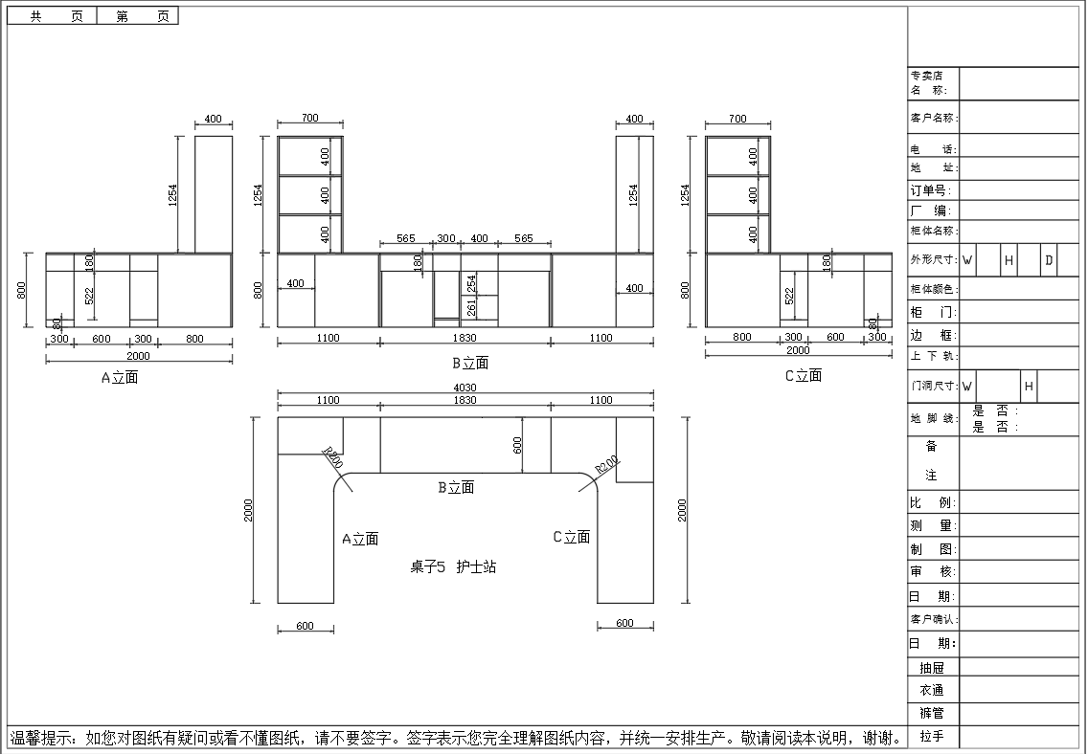
8 | 收纳柜 （护士站里屋） | 尺寸：2600*500*2700 材质：选用E1级环保三聚氰胺饰面人造板板。侧板及顶板厚度为25mm，承重力强，稳定性好。柚木色。 工艺：所有外部封边采用与板件颜色、纹理配套的2mm厚PVC封边条封边。所有板件双贴面，封四边（隐蔽部位均封闭处理）。 五金件：选用优质五金配件，锁具。柜子底部配优质尼龙脚垫。 结构：顶柜内设一块层板，上部为对开板门，门内设两块可调层板，中部设抽屉，下部对开板门，门内设两块可调层板。左侧柜子上部左侧不带门便于放饮水机。 | 1 | 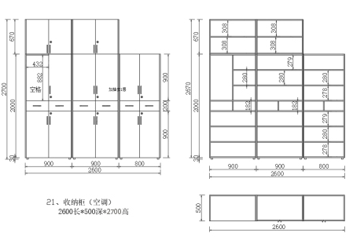
9 | （护士站外）电脑桌 | 尺寸：1200*400*900 基材：桌面采用优质E1级人造板，优质防火板双饰面，后成型，厚25，优质环保材料封边。优质钢制桌架，表面处理：金属部件经脱脂、去油、陶瓷纳米镀膜、除锈，优质粉末静电喷塑处理，木纹转印棕红色。钢材厚0.8mm。 封边：采用2mm厚优质PVC封边条，封边均匀一致，隐蔽部位封闭处理。 五金件：铰链、连接件等采用优质五金件，桌子底部配优质尼龙脚垫。 结构：桌面下设抽屉、左侧对开门内可调搁板，右侧三个抽屉。 工艺：人造板件均双贴面、封四边（包括隐蔽部位），走线孔、槽内缘一律封边处理。 | 2 | 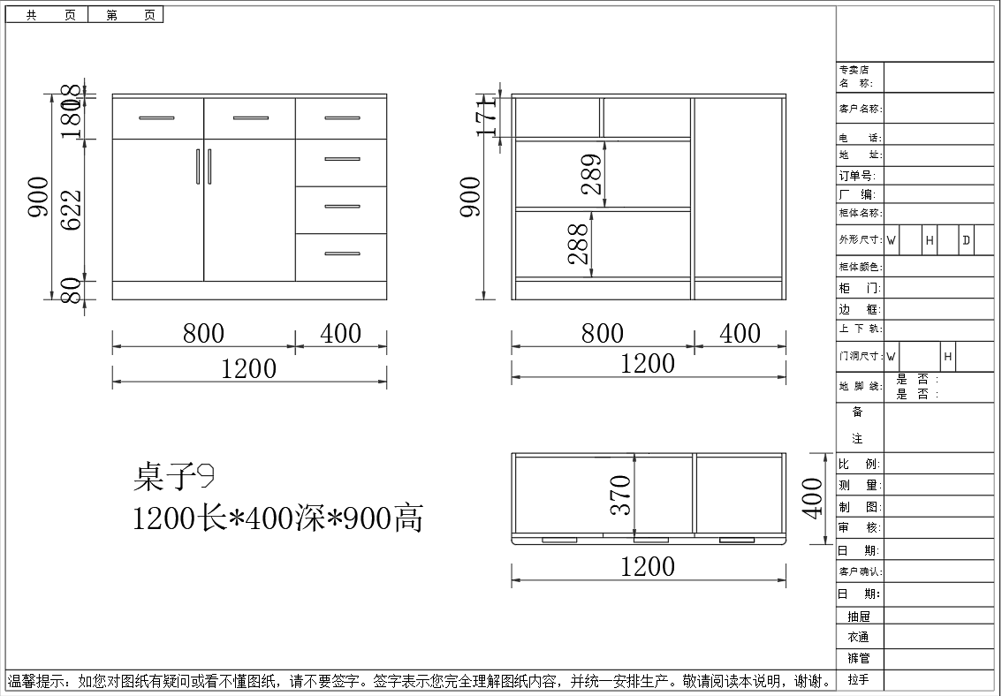
10 | 病房柜 | 规格：650*600*2400mm 基材：优质一级冷轧钢板，钢板厚度0.8mm。 结构：对开钢板门，门内设活动搁板一块。（每10cm可调） 工艺：搁板长边三折弯处理，中间设加强筋板。门内设加强筋板。木纹转印枫木色。 五金件：优质锁具，冰箱合页及扣手。柜子底部配优质尼龙脚垫。 表面处理：金属部件经脱脂、去油、陶瓷纳米镀膜、除锈，优质粉末静电喷塑处理。 | 23 | 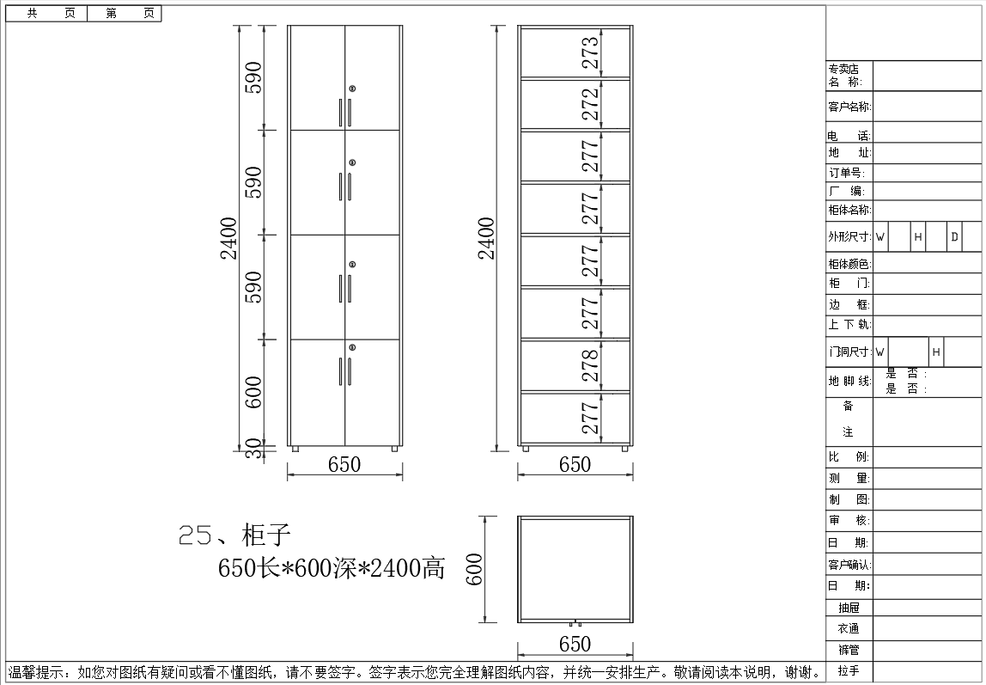
11 | 收纳柜 （护士综合室） | 尺寸：4500*500*2380 材质：选用E1级环保三聚氰胺饰面人造板。侧板及顶板厚度为25mm，承重力强，稳定性好。柚木色。 工艺：所有外部封边采用与板件颜色、纹理配套的2mm厚PVC封边条四封边。所有板件双贴面，封四边（隐蔽部位均封闭处理）。 五金件：选用优质五金配件，锁具。 柜子底部配优质尼龙脚垫。 结构：上部为对开板门，门内设两块可调层板，中部设抽屉，下部对开板门，门内设两块可调层板。（每10cm可调） | 1 | 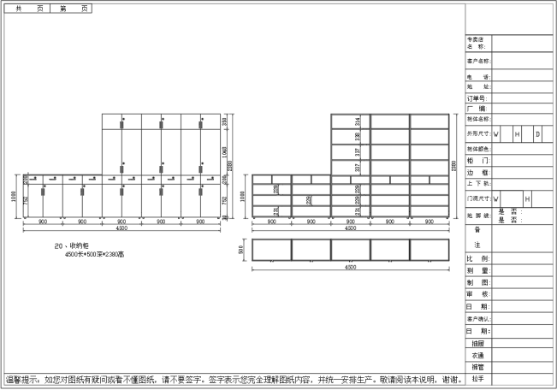
12 | 定制衣帽架 | 尺寸：（1250*350*2400）*1 （1000*350*2400）*4 规格：1250长*350宽2400高 基材：采用E1级优质三聚氰胺饰面人造板。顶板侧板为25mm厚。柚木色。 封边：采用2mm厚优质PVC封边条，封边均匀一致，隐蔽部位封闭处理。 五金件：铰链、连接件等优质五金件，优质锁具，柜子底部配优质尼龙脚垫。 结构：柜内配数个挂衣钩，柜体下部分设两块可调层板（每10CM可调）。柜子上面配顶柜。柜门内均设一块可调层板（每10CM可调）。 工艺：人造板件均双贴面、封四边（包括隐蔽部位），槽内缘一律封边处理。。 | 5 | 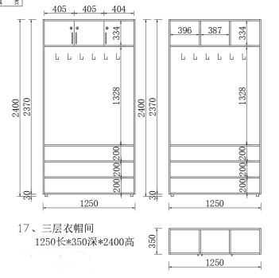
13 | 更衣柜 | 尺寸：900*500*2550 基材：选用E1级环保三聚氰胺饰面人造板。优质环保材料封边。侧板及顶板25mm厚。承重力强，稳定性好。柚木色。 封边：封边采用与板件颜色、纹理配套的2mm厚PVC封边条封边，所有板件双贴面，封四边（隐蔽部位均封闭处理）。 五金件：选用五金配件，锁具。柜子底部配优质尼龙脚垫。 结构：上下均为对开门，上部设一块层板，下部门内有两块固定搁板,配挂衣杆。门内装半身镜。 | 6 | 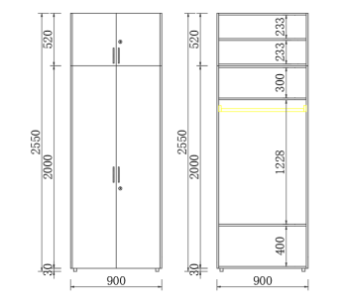
14 | 中医治疗室柜子 | 尺寸： 1个：1000*600*1000 1个：800*400*800 2个：750*450*900 基材：优质一级冷轧钢板，三折弯工艺处理，钢板厚度0.8mm。 结构：上部两个抽屉，下部对开门内置一块可调搁板。 五金件：配优质锁具，冰箱合页及扣手。柜子底部配优质尼龙脚垫。 表面处理：金属部件经脱脂、去油、陶瓷纳米镀膜、除锈，优质粉末静电喷塑处理。木纹转印棕红色。 | 4 | 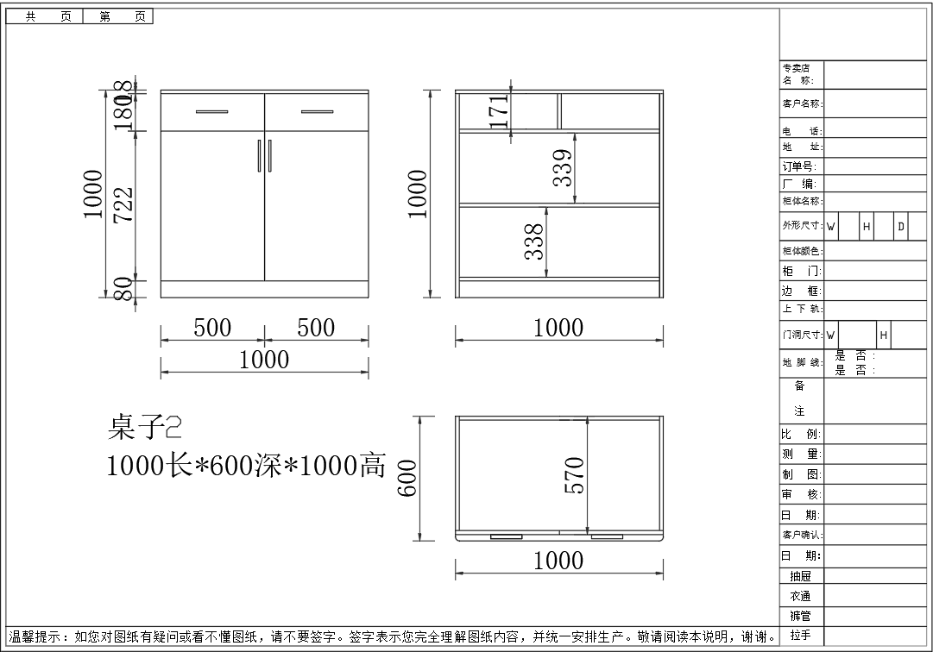
15 | 治疗室电脑桌 | 尺寸：1200*600*900 基材：优质“宝钢”一级冷轧钢板，三折弯工艺处理，钢板厚度0.8mm。 结构：上部三个抽屉，下部左侧对开门内置一块可调搁板。右侧单开门，不设层板。 五金件：配优质锁具，冰箱合页及扣手。柜子底部配优质尼龙脚垫。 表面处理：金属部件经脱脂、去油、陶瓷纳米镀膜、除锈，优质粉末静电喷塑处理。木纹转印棕红色。 | 1 | 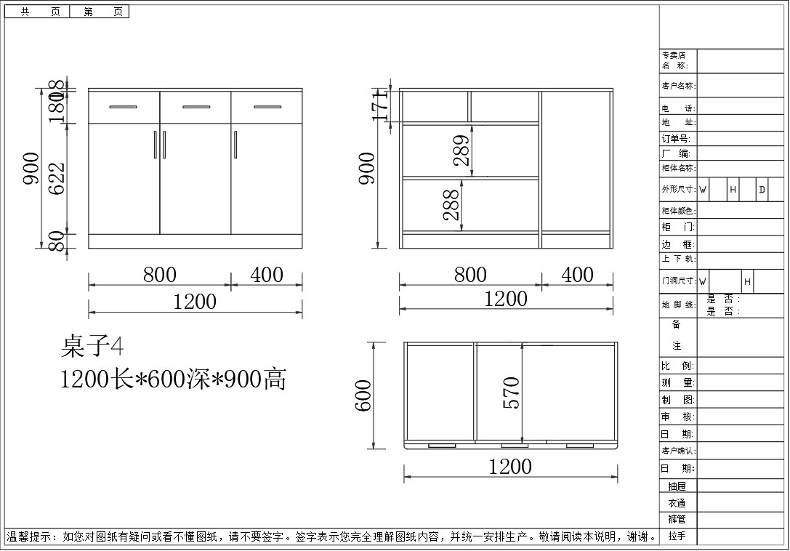
16 | 处置室文件柜 | 尺寸：900*450*1600 基材：优质一级冷轧钢板，钢板厚度0.8mm。 结构：下部对开门不设搁板。 工艺：搁板长边三折弯处理，中间设加强筋板。钢板门内设加强筋板。 五金件：优质锁具，冰箱合页及扣手。柜子底部配优质尼龙脚垫。 表面处理：金属部件经脱脂、去油、陶瓷纳米镀膜、除锈，优质粉末静电喷塑处理。木纹转印棕红色。 | 2 | 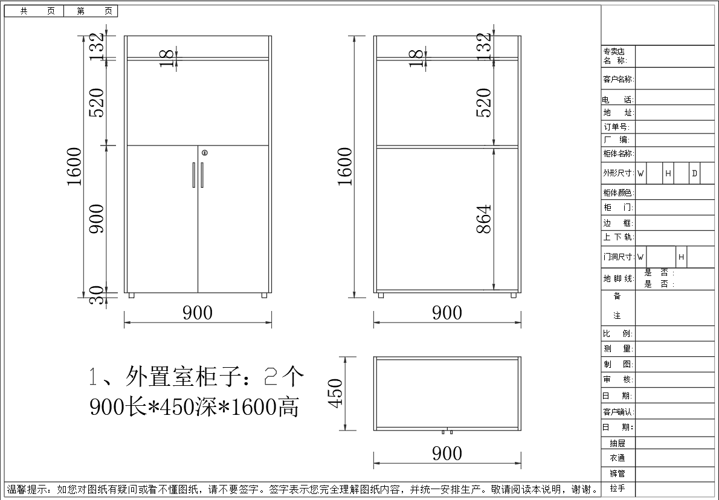
17 | 储藏室四门更衣柜加顶柜 | 规格：800*700*2600高 材质：选用E1级环保三聚氰胺饰面人造板板。侧板及顶板厚度为25mm，承重力强，稳定性好。柚木色。 工艺：所有外部封边采用与板件颜色、纹理配套的2mm厚PVC封边条封边。所有板件双贴面，封四边（隐蔽部位均封闭处理）。 五金件：选用优质五金配件，锁具。柜子底部配优质尼龙脚垫。 结构：上部为对开板门，下部对开板门，左侧柜子上下部不设层板便于存放旧被褥，右侧柜子上下均为对开门，上部两块可调隔板，下部一块可调隔板（每10cm可调） | 3 | 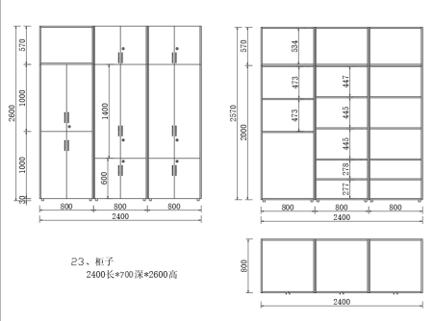
18 | 储藏室四门更衣柜加顶柜 | 规格：800*700*2600高 材质：选用E1级环保三聚氰胺饰面人造板板。侧板及顶板厚度为25mm，承重力强，稳定性好。柚木色。 工艺：所有外部封边采用与板件颜色、纹理配套的2mm厚PVC封边条封边。所有板件双贴面，封四边（隐蔽部位均封闭处理）。 五金件：选用优质五金配件，锁具。柜子底部配优质尼龙脚垫。 结构：上部为对开板门，门内设两块可调隔板（每10cm可调）下部对开板门，柜子下部不设层板便于存放护工折叠床 | 3 | 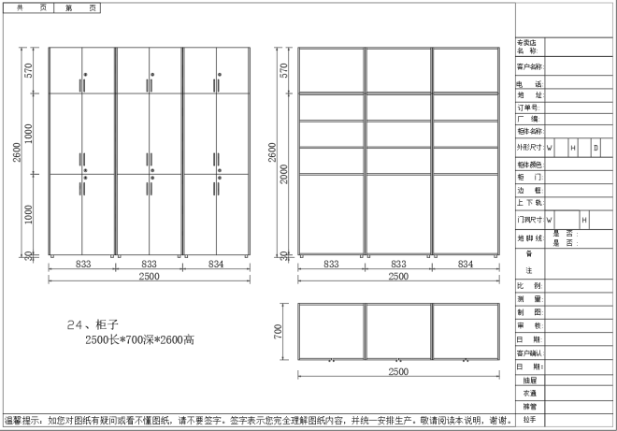
19 | 骨科操作台 （操作间） | 尺寸：1200*600*800 基材：优质304不锈钢板，三折弯工艺处理，钢板厚度0.8mm。304不锈钢耐腐蚀耐碱性，韧性高，不易生锈 无异味，表面光滑。 结构：上部两个抽屉，下部对开门内置一块可调搁板。 五金件：配优质锁具，冰箱合页及扣手。 | 1 | 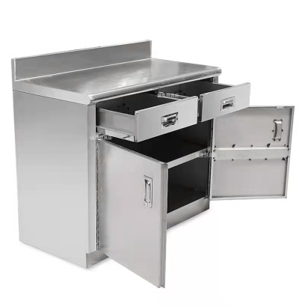
20 | 定制吊柜 (操作间） | 尺寸：800*450*900 基材：优质304不锈钢，钢板厚度0.8mm。304不锈钢 耐腐蚀耐碱性，韧性高，不易生锈 无异味，表面光滑。 结构：对开门，门内设一块可调搁板。固定在墙上。 工艺：搁板长边三折弯处理，设加强筋板。门内设加强筋板。 五金件：优质锁具，冰箱合及扣手。 | 2 | 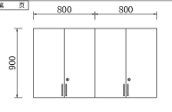
21 | 收纳柜（女厕） | 尺寸：750*450*900 基材：桌面采用优质E1级人造板，优质防火板双饰面，后成型，厚25，优质环保材料封边。优质钢制桌架，表面处理：金属部件经脱脂、去油、陶瓷纳米镀膜、除锈，优质粉末静电喷塑处理。木纹转印棕红色。钢材厚0.8mm。 封边：采用2mm厚优质PVC封边条，封边均匀一致，隐蔽部位封闭处理。 五金件：铰链、连接件等采用优质五金件，柜子底部配优质尼龙脚垫。 结构：桌面下设一个抽屉 工艺：人造板件均双贴面、封四边（包括隐蔽部位），走线孔、槽内缘一律封边处理。 | 2 | 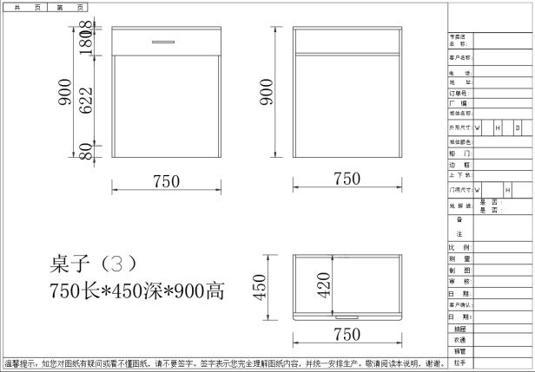
22 | 文件柜顶柜 | 规格：900*400*400mm 基材：优质一级冷轧钢板，钢板厚度0.8mm。 结构：对开钢板门。 工艺：搁板长边三折弯处理，设加强筋板。门内设加强筋板。 五金件：优质锁具，冰箱合页及扣手。 表面处理：金属部件经脱脂、去油、陶瓷纳米镀膜、除锈，优质粉末静电喷塑处理。 | 1 | 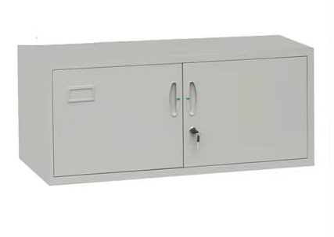
 |  |  | 102

